ReferenzenHumus
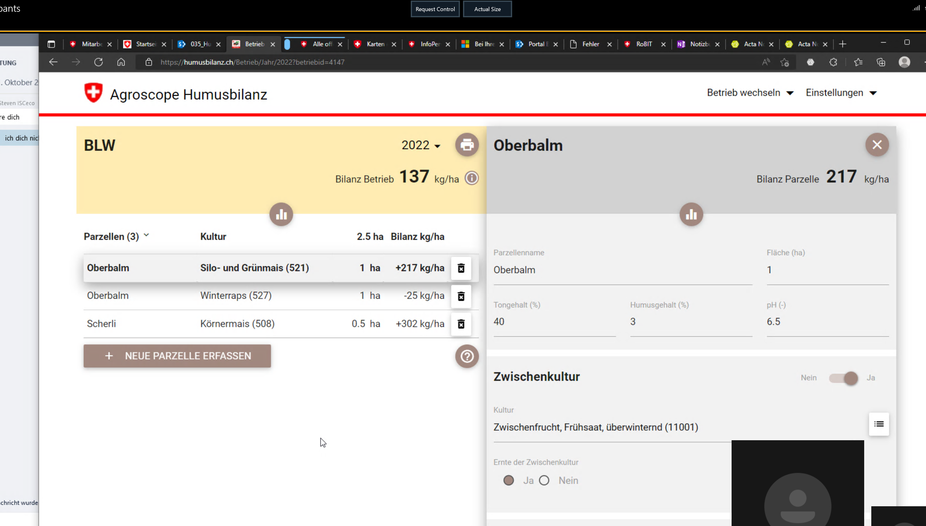
From https://humusbilanz.ch/

 | Register a company and areas, and crops and see what parameters are available.

References
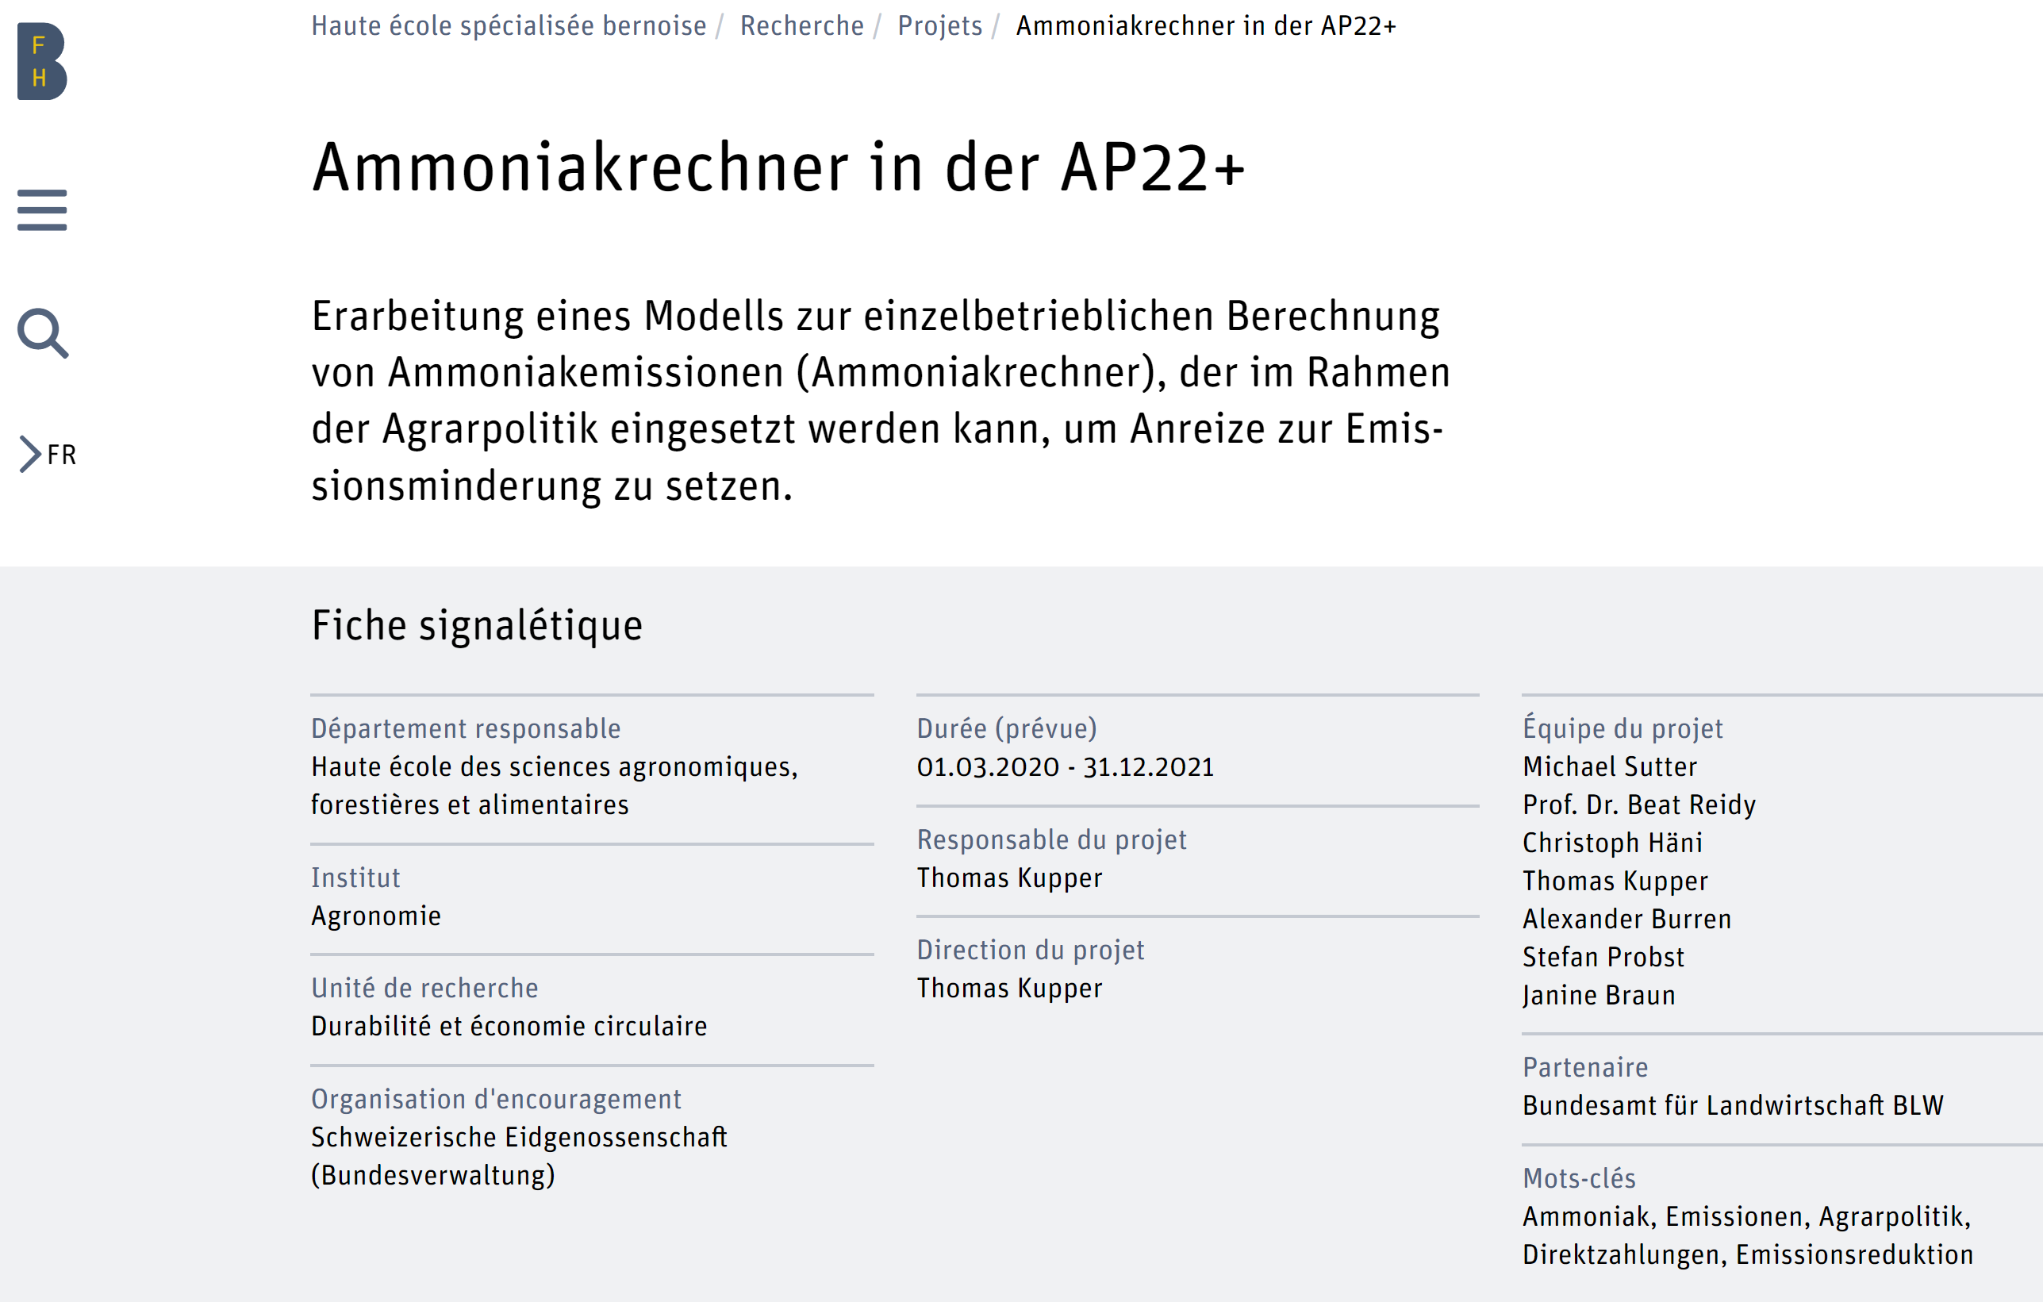
resources

 | Hallo Steven, Anja meinte es wäre gut wenn du auch noch einen Blick auf die Detailstudie des Ammoniakrechners wirfst https://sharepoint.admin.ch/sites/708-portal-blw/dNPSM/Arbeitsdokumente/03_Teilprojekte_und_Businessanalyse/033_Ammoniakrechner/digiFlux/Detailstudie/Detailstudie_Ammoniakrechner_digiFlux.docx
 | Das Dokument sollte am 14.11. definitiv bereinigt sein. Nun ist es so, dass ich nächste Woche in den Ferien bin, weshalb ich dich bitte, allfällig dringende Punkte in der Studie mit Anja zu besprechen. Kommentare, bei denen du findest der Text muss nicht mehr geändert werden, kann du in das unbereinigte Dokument einfügen und ich schaue mir sie dann an https://sharepoint.admin.ch/sites/708-portal-blw/dNPSM/Arbeitsdokumente/03_Teilprojekte_und_Businessanalyse/033_Ammoniakrechner/digiFlux/Detailstudie/Detailstudie_Ammoniakrechner_digiFlux_Review-Kommentare%209.11.22.docx

 | Danke dir, Matthias

 | https://www.bfh.ch/de/forschung/forschungsprojekte/2020-792-622-108/

ProzessAmmoniak
Der Ammoniakrechner basiert auf dem Emissionsmodell Agrammon. Die Grundlage für die Berechnung der Ammoniakemissionen mittels Agrammon bildet ein Stickstofffluss-Modell. Ausgehend von der in den Exkrementen der Nutztiere enthaltenen Stickstoff-Menge (N) bildet das Modell den Stickstofffluss über die Emissionsstufen Tierhaltung (Weide, Stall/Laufhof), Hofdüngerlager (flüssig und fest), Hofdüngerausbringung (flüssig und fest) ab. Die Emissionen beim Einsatz von mineralischen N-Düngern und Recycling-düngern im Pflanzenbau werden ebenfalls berücksichtigt (Abbildung 9). Die zeitliche Auflösung des Modells Agrammon beträgt gleich wie bei anderen Modellen, welche zur Erstellung von Emissionsinventaren verwendet werden, ein Jahr.

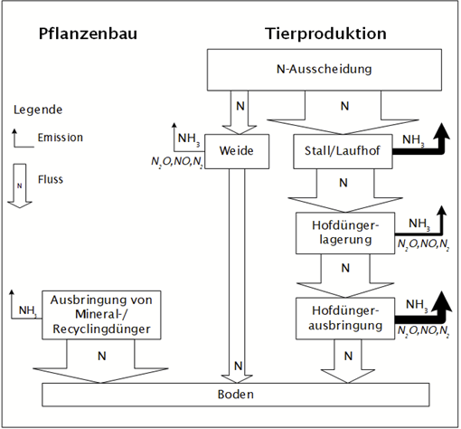

Abbildung 10: Schematische Darstellung des Stickstoffflussmodels, das dem Model Agrammon hinterlegt ist. N steht für Stickstoff, NH3 für Ammoniak, N2O für Lachgas, NOx für Stickoxide, N2 für molekularen Stickstoff bzw. Distickstoff.

Für die Emissionen ist nicht in erster Linie der gesamte von den Tieren ausgeschiedene Stickstoff (Ntot) relevant, sondern vor allem der lösliche Stickstoff (TAN; Englisch: Total Ammoniacal Nitrogen). Dieser bildet die Basis zur Bildung von Ammoniak (NH3), der aus dem mit dem Urin ausgeschiedenen Harnstoff bei gleichzeitiger Anwesenheit von festen Exkrementen (Kot) entsteht. Bei den Emissionsstufen Weide, Stall/Laufhof, Hofdüngerlager fest, Hofdüngerausbringung werden die Ammoniakverluste mittels Emissionsraten in Prozent des durchfliessenden TAN berechnet. Für

